关系图
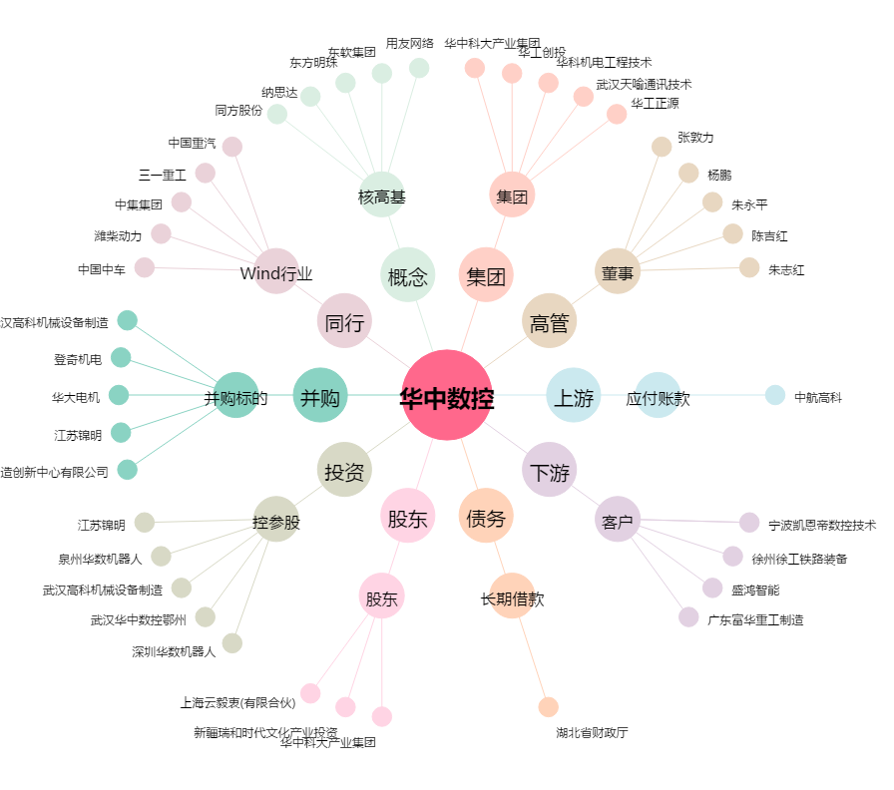
华中数控[300161.SZ] - 关系概览图

